Предложение с расценками
ООО "РОМАРО" | КОММЕРЕСКОЕ ПРЕДЛОЖЕНИЕ
 |  |  |  |  |  |  |  |  |  |  | 2023-03-29
115035, Г.МОСКВА, ВН.ТЕР.Г. МУНИЦИПАЛЬНЫЙ ОКРУГ ЗАМОСКВОРЕЧЬЕ, УЛ БОЛЬШАЯ ОРДЫНКА, Д. 19 СТР. 1, ПОМЕЩ

 |  |  |  |  |  |  |  |  | Срок действия предложения : |  | 2023-04-10

наименование | состав | срок годности | единица из. | длина кор. см. | ширина кор. см. | высота кор.см. | кол-во шт. в кор. | вес нетто шт/кор кг. | вес брутто кор кг. | срок годности до | цена
Шампиньоны консервированные резаные 850 мл. | КОНСЕРВИРОВАННЫЕ ГРИБЫ, шампиньоны, нарезанные ломтиками, отварные, приготовленные без добавления уксуса или уксусной кислоты, регулятор кислотности -лимонная кислота, ЛЕГКООТКРЫВАЕМАЯ КРЫШКА | 36 месяцев | шт | 40.8 | 30.9 | 12.6 | 12 | 0,8/9,6 | 11.5 | 2026-01-09 | 115.30 ₽ | 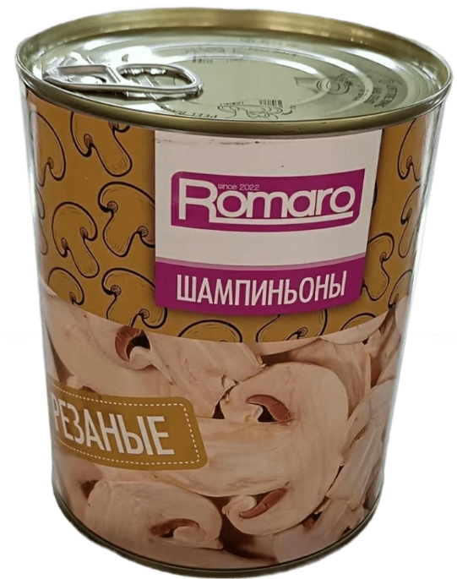 | 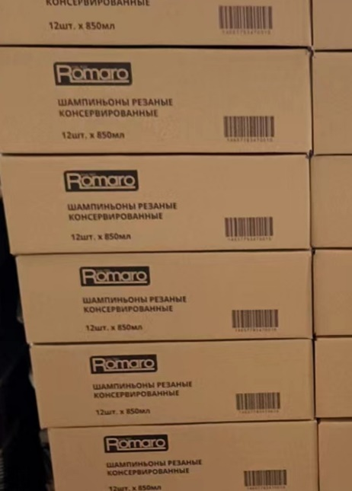
Если у вас возникнут какие-либо вопросы по этому предложению, обратитесь к ком. директору Елишакову Рамазу Альбертовичу по телефону +7 985 920 66 22 или адресу эл. почты romarofood@mail.ru
БЛАГОДАРИМ ЗА СОТРУДНИЧЕСТВО!

